Fréquence dachat
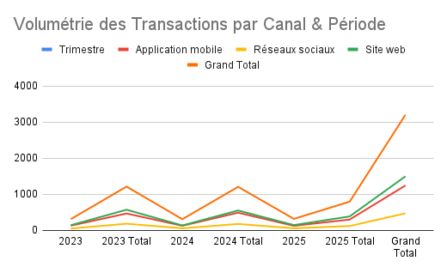
Volumétrie des Transactions par Canal & Période
COUNTA of Date_Achat |  | Canal_Achat
year | Trimestre | Application mobile | Réseaux sociaux | Site web | Grand Total
2023 | Trimestre 1 | 124 | 44 | 137 | 305
 | Trimestre 2 | 105 | 46 | 149 | 300
 | Trimestre 3 | 117 | 44 | 152 | 313
 | Trimestre 4 | 116 | 45 | 129 | 290
2023 Total |  | 462 | 179 | 567 | 1208
2024 | Trimestre 1 | 122 | 51 | 131 | 304
 | Trimestre 2 | 115 | 31 | 150 | 296
 | Trimestre 3 | 134 | 49 | 141 | 324
 | Trimestre 4 | 113 | 41 | 124 | 278
2024 Total |  | 484 | 172 | 546 | 1202
2025 | Trimestre 1 | 120 | 52 | 141 | 313
 | Trimestre 2 | 117 | 40 | 155 | 312
 | Trimestre 3 | 57 | 23 | 85 | 165
2025 Total |  | 294 | 115 | 381 | 790
Grand Total |  | 1240 | 466 | 1494 | 3200

Ventes par Catégorie (Canal Achat)
Ventes par Catégorie (Canal Achat)

Répartition en % des Ventes par Catégorie (Canal Achat)

Répartition en % des Ventes par Catégorie (Canal Achat)

Beauté, Électronique, Maison and Mode

Nombre de Transactions par Catégorie (Canal Achat)

Mix de Canaux par Catégorie de Produits
Mix de Canaux par Catégorie de Produits

Pourcentage Catégorie and CA réalisé

Performance Comparative des Canaux d'Achat

Performance Comparative des Canaux d'Achat

Bilan Annuel des Ventes
Bilan Annuel des Ventes

year | Chiffre d'Affaires (FCFA)
2023 | 78991000
2024 | 85478600
2025 | 57367000
Grand Total | 221836600

Catégories et Produits
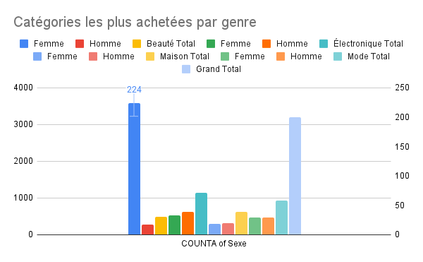

Catégories les plus achetées par genre

COUNTA of Catégorie_Produit

Nombre et % de clients par Catégorie Produit

Classement du CA par produit

